CVler Toplu Güncel
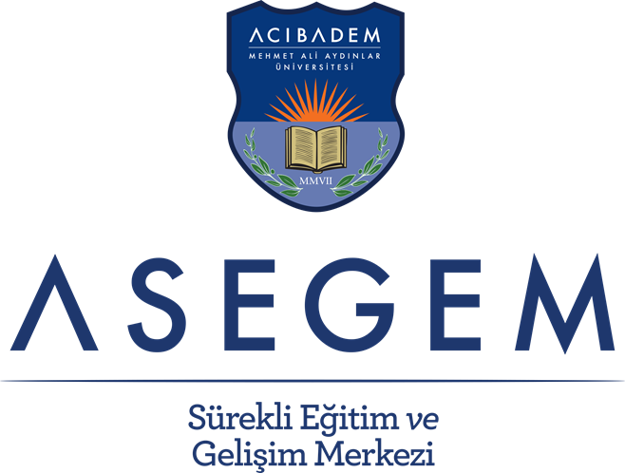

YÖNETİM OKULU

İNSAN KAYNAKLARI SERTİFİKA PROGRAMI

Acıbadem Mehmet Ali Aydınlar Üniversitesi Sürekli Eğitim ve Gelişim Merkezi (ASEGEM) Yönetim Okulu |  |  |  |  | İnsan Kaynakları Sertifika Programı

Hedefinizi Belirleyin.
Yönetim Okulu modüllerinden belirlediğiniz hedefe uygun olanları seçin.
Ücretsiz
Yönetim Okulu Tanışma Modülüne
katılın
Sertifika
için
gerekli krediyi tamamlayın
Eğitimlere Katılın
İnsan Kaynakları Yönetimi Sertifika Programı, günümüzün hızla değişen iş yaşamının dinamikleri kapsamında insan kaynakları alanının temel başlıklarını öğrencilere tanıtmayı hedefleyen bir içerikten oluşmaktadır. Programda; insan kaynaklarının alt fonksiyonları arasında bulunan işe alım, öğrenme ve gelişim, yetenek yönetimi, performans yönetimi gibi sistemsel başlıkların yanı sıra; koçluk ve çeviklik gibi iş yaşamında öne çıkan yetkinliklerle ilgili dersler de yer almaktadır.
Program modüler ve esnek bir yapıda sunulmakta olup, 8 zorunlu ve 3 seçmeli modülden oluşmaktadır. Programdaki seçmeli dersler, bir yandan katılımcıların insan kaynakları alanında güncel konuları takip edebilmelerini sağlarken, aynı zamanda kariyer gelişimlerine de katkıda bulunmayı amaçlamaktadır.
Program, katılımcıların kayıt oldukları her modül sonrası katılımcı belgesi alabilmelerine imkan verecek esnek bir yapıda tasarlanmıştır. Bu program tasarımı, katılımcıların tüm sertifika programı modüllerini almak zorunda olmadan sadece en çok ilgilendikleri ya da ihtiyaç duydukları modül ya da modülleri almalarını desteklemektedir.
Sertifika almaya hak kazanmak için; programın zorunlu modüllerinin tamamını almak, seçmeli modüllerden alınan krediler dahil toplam 60 kredi ve üstünü tamamlamak ve sertifika sınavında başarılı olmak gerekmektedir. Sertifikanın alınabilmesi için tamamlanması gereken modüller (İKZ) kodu ile işaretlenmiştir. Programda kullanılan kodlar aşağıda yer almaktadır.
Modüllere her zaman ön başvuruda bulunulabilir. Modüllerin tamamlanma sırası önemli değildir. Modüllerden alınan krediler iki yıl için geçerlidir. Her bir modül için yeterli katılımcı sayısına ulaşıldığında ASEGEM tarafından aranarak modülün başlama tarihleri bildirilecek ve kesin kayıt işleminizin tamamlanması sağlanacaktır. Sertifika programlarında gerekli kredinin %80'inin tamamlanmasını takiben sınava giriş kaydı yapılabilir.
Programda kullanılan kodlar :
Daha Ne Var ?
Almış olduğunuz modüllerin başka hangi sertifikalara kredi verdiğini kontrol ediniz. Eksik kredilerinizi tamamlayarak yeni bir sertifika alabilirsiniz. Başarılar dileriz.

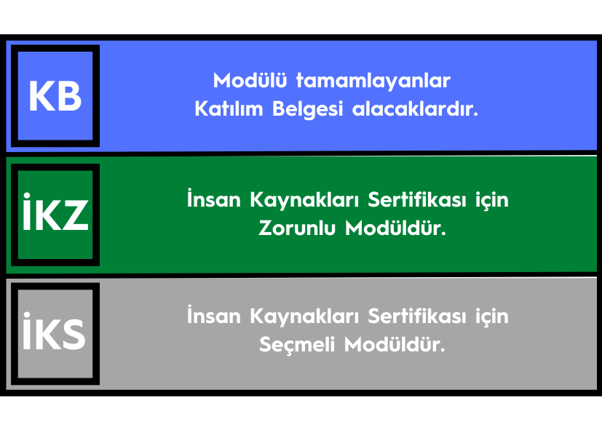

Acıbadem Mehmet Ali Aydınlar Üniversitesi Sürekli Eğitim ve Gelişim Merkezi (ASEGEM) Yönetim Okulu |  |  |  |  | İnsan Kaynakları Sertifika Programı

Modül A |  | ASEGEM Yönetim Okulu Tanışma

 |  | 1 | Tanışma, Amaç & İçerik Hakkında Bilgi / Beklentiler

 |  |  | Doç. Dr. Levent Altıntaş & Dr. Öğretim Üyesi Esra Atilla Bal - Acıbadem Üniversitesi

 |  |  |  | ASEGEM Yönetim Okulu |  | Maksimum Katılımcı Sayısı | 20 | Detaylı bilgi ve başvuru için tıklayınız.

 |  |  |  | Sertifika Programları |  | ASEGEM Yönetim Okulu Kredisi | 1

 |  |  |  |  |  | Katılım Ücreti | Ücretsiz

 |  |  |  | İKZ

Modül 1 |  | İş Yaşamına Genel Bir Bakış

 |  | 1 | İş Yaşamında Değişen Trendler / İş Dünyasını Etkileyen Dinamikler

 |  |  | İşin Geleceği/ Çalışma Modelleri/Mesleklerin Geleceği

 |  |  | Doç. Dr. Levent Altıntaş & Dr. Öğretim Üyesi Esra Atilla Bal - Acıbadem Üniversitesi

 |  | 2 | İK Trendleri & Liderlik Anlayışında Değişen / Dönüşen Faktörler

 |  |  | İnsan ve Kültüre Dair Dönüşüm

 |  |  | Doç. Dr. Levent Altıntaş & Dr. Öğretim Üyesi Esra Atilla Bal - Acıbadem Üniversitesi

 |  |  |  | ASEGEM Yönetim Okulu |  | Maksimum Katılımcı Sayısı | 20 | Detaylı bilgi ve başvuru için tıklayınız.

 |  |  |  | Sertifika Programları |  | ASEGEM Yönetim Okulu Kredisi | 3

 |  |  |  |  |  | Katılım Ücreti | 400 ₺

 |  |  |  | İKZ

Modül 2 |  | Etkili Seçim ve İşe Alım Teknikleri

 |  | 1 | Etkili Bir İşe Alım Sisteminin Unsurları

 |  |  | Seval Şirin Kolbaşı - İnsan Kaynakları Danışmanı

 |  | 2 | Değerlendirme Merkezleri ve Yetkinlik Bazlı Mülakat Teknikleri

 |  |  | Seval Şirin Kolbaşı - İnsan Kaynakları Danışmanı

 |  | 3 | İşe Alım Sürecinde Danışmanlığın Rolü ve Mülakat Uygulaması

 |  |  | Aslıhan Birsin Sencer - Origo İnsan Kaynakları Danışmanlık, Kurucu ve Yönetici

 |  | 4 | Dijital İşe Alım Süreçleri

 |  |  | Çağatay Güney - Peoplise CEO

 |  | 5 | İnsan Kaynaklarında 'Büyük Veri'nin Önemi (Panel)

 |  |  | Çağatay Güney - Peoplise CEO

 |  |  | Ali Tuncel - T4 Analytics (Panelist)

 |  | 6 | Dijital İşe Alım Süreçleri - Uygulama Örneği

 |  |  | Çağatay Güney - Peoplise CEO

 |  | 7 | İş Yaşamında Değişen Trendler / İş Dünyasını Etkileyen Dinamikler

 |  |  | Doç. Dr. Levent Altıntaş & Dr. Öğretim Üyesi Esra Atilla Bal - Acıbadem Üniversitesi

 |  |  |  | ASEGEM Yönetim Okulu |  | Maksimum Katılımcı Sayısı | 20 | Detaylı bilgi ve başvuru için tıklayınız.

 |  |  |  | Sertifika Programları |  | ASEGEM Yönetim Okulu Kredisi | 10

 |  |  |  |  |  | Katılım Ücreti | 1,400 ₺

 |  | KB |  | İKZ

Acıbadem Mehmet Ali Aydınlar Üniversitesi Sürekli Eğitim ve Gelişim Merkezi (ASEGEM) Yönetim Okulu |  |  |  |  | İnsan Kaynakları Sertifika Programı

Modül 3 |  | Öğrenme ve Gelişim

 |  | 1 | Öğrenme ve İnsan

 |  |  | Doç. Dr. Levent Altıntaş & Dr. Öğretim Üyesi Esra Atilla Bal - Acıbadem Üniversitesi

 |  | 2 | Gelişim İhtiyacını Belirlemek

 |  |  | Dr. Öğretim Üyesi Esra Atilla Bal - Acıbadem Üniversitesi Psikoloji Bölümü

 |  | 3 | Gelişim Merkezi Uygulama Örneği

 |  |  | Dr. Öğretim Üyesi Esra Atilla Bal - Acıbadem Üniversitesi Psikoloji Bölümü

 |  | 4 | Kişiselleştirilmiş Gelişim Yolculuğu Tasarımı (Panel)

 |  |  | Dr. Öğretim Üyesi Esra Atilla Bal - Acıbadem Üniversitesi Psikoloji Bölümü

 |  |  | Sinem Bahçeli - DDI İK Danışmanı (Panelist)

 |  | 5 | Yetenek Yönetimi

 |  |  | Dr. Başak Demiryumruk Dikici - Renault MAİS İnsan Kaynakları Direktörü

 |  | 6 | Kariyer Gelişimi

 |  |  | Dr. Başak Demiryumruk Dikici - Renault MAİS İnsan Kaynakları Direktörü

 |  | 7 | Çalışanların Gelişim Yolculuğunu Desteklemek

 |  |  | Dr. Başak Demiryumruk Dikici - Renault MAİS İnsan Kaynakları Direktörü

 |  | 8 | Modülün Değerlendirilmesi

 |  |  | Dr. Öğretim Üyesi Esra Atilla Bal - Acıbadem Üniversitesi ve Davetli Katılımcılar

 |  |  |  | ASEGEM Yönetim Okulu |  | Maksimum Katılımcı Sayısı | 20 | Detaylı bilgi ve başvuru için tıklayınız.

 |  |  |  | Sertifika Programları |  | ASEGEM Yönetim Okulu Kredisi | 10

 |  |  |  |  |  | Katılım Ücreti | 1,600 ₺

 |  | KB |  | İKZ

Modül 4 |  | Performans Yönetimi

 |  | 1 | Performans Sistemi ve Önemi

 |  |  | Deniz Dinç - Sierra İK ve Yönetim Danışmanlığı- Belbin Türkiye Temsilcisi

 |  | 2 | Performans Yönetimi Sürecinde Hedef ve Yetkinlikler

 |  |  | Deniz Dinç - Sierra İK ve Yönetim Danışmanlığı- Belbin Türkiye Temsilcisi

 |  | 3 | Performans Yönetimi Sürecinde Görüşme ve Geribildirim

 |  |  | Deniz Dinç - Sierra İK ve Yönetim Danışmanlığı- Belbin Türkiye Temsilcisi

 |  | 4 | Dönemsel Değil Sürekli Performans Yönetimi: Gelişime Odaklanmak

 |  |  | Hale Ökmen - İnsan Kaynakları Danışmanı

 |  | 5 | Dönemsel Değil Sürekli Performans Yönetimi: Gelişime Odaklanmak

 |  |  | Hale Ökmen - İnsan Kaynakları Danışmanı

 |  | 6 | Ödüllendirme ve Takdir

 |  |  | Hale Ökmen - İnsan Kaynakları Danışmanı

 |  | 7 | Modülün Değerlendirilmesi

 |  |  | Dr. Öğretim Üyesi Esra Atilla Bal - Acıbadem Üniversitesi ve Davetli Katılımcılar

 |  |  |  | ASEGEM Yönetim Okulu |  | Maksimum Katılımcı Sayısı | 20 | Detaylı bilgi ve başvuru için tıklayınız.

 |  |  |  | Sertifika Programları |  | ASEGEM Yönetim Okulu Kredisi | 10

 |  |  |  |  |  | Katılım Ücreti | 1,400 ₺

 |  | KB |  | İKZ

Acıbadem Mehmet Ali Aydınlar Üniversitesi Sürekli Eğitim ve Gelişim Merkezi (ASEGEM) Yönetim Okulu |  |  |  |  | İnsan Kaynakları Sertifika Programı

Modül 5 |  | Kurumlarda Koçluk Kültürü Yaratmak

 |  | 1 | Kurumlar İçin Koçluk Kültürü Neden Önemli?

 |  |  | Roya Angeji Heidari - Eğitim ve Danışmanlık Hizmetleri

 |  | 2 | Koçluk Kültürü: İnsan Kaynaklarının Rolü

 |  |  | Roya Angeji Heidari - Eğitim ve Danışmanlık Hizmetleri

 |  | 3 | Koçluk Kültürü: İnsan Kaynaklarının Rolü - Uygulama Örneği

 |  |  | Roya Angeji Heidari - Eğitim ve Danışmanlık Hizmetleri

 |  | 4 | İnsan Kaynakları İçin Temel Koçluk Becerileri

 |  |  | Roya Angeji Heidari - Eğitim ve Danışmanlık Hizmetleri

 |  | 5 | Dönüşen 'Koç' ve 'Katalizör İnsan Kaynakları' (Panel)

 |  |  | Roya Angeji Heidari - Eğitim ve Danışmanlık Hizmetleri

 |  | 6 | Takım / Grup Koçluğu (Panel)

 |  |  | Roya Angeji Heidari - Eğitim ve Danışmanlık Hizmetleri

 |  |  | Deniz Dinç - Sierra İK ve Yönetim Danışmanlığı- Belbin Türkiye Temsilcisi

 |  | 7 | Modülün Değerlendirilmesi

 |  |  | Dr. Öğretim Üyesi Esra Atilla Bal - Acıbadem Üniversitesi ve Davetli Katılımcılar

 |  |  |  | ASEGEM Yönetim Okulu |  | Maksimum Katılımcı Sayısı | 20 | Detaylı bilgi ve başvuru için tıklayınız.

 |  |  |  | Sertifika Programları |  | ASEGEM Yönetim Okulu Kredisi | 10

 |  |  |  |  |  | Katılım Ücreti | 1,400 ₺

 |  | KB |  | İKS

Modül 6 |  | Çeviklik Kavramı ve İnsan Kaynakları Uygulamaları

 |  | 1 | Çeviklik Nedir ve Neden Olmazsa Olmaz Bir Organizasyonel Yetkinliktir?

 |  |  | Şebnem Gürün Özeren - Intent to Change

 |  | 2 | En Çok Bilinen Çerçeve Scrum Üzerinden Çevik Prensipler
...
EĞİTMENLER
...
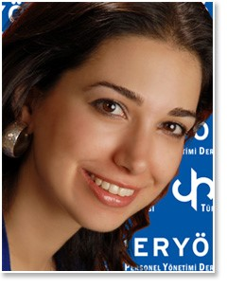

 | Doç. Dr. Esra ATİLLA BAL
...
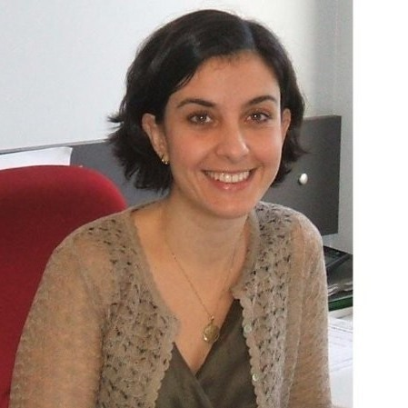

 | Aslıhan (BİRSİN) SENCER
...
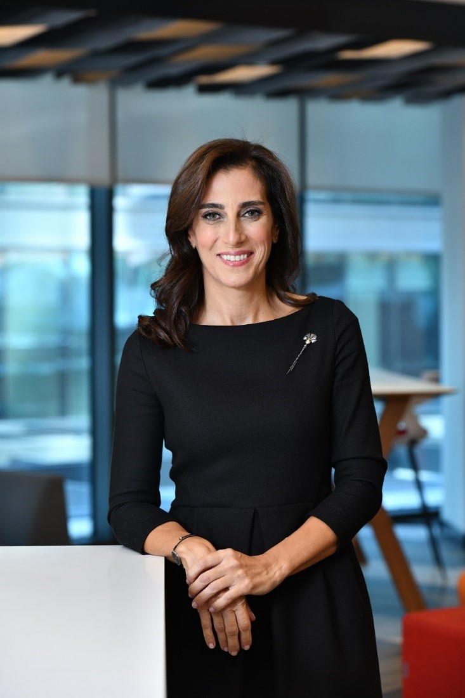

 | Hale ÖKMEN
...
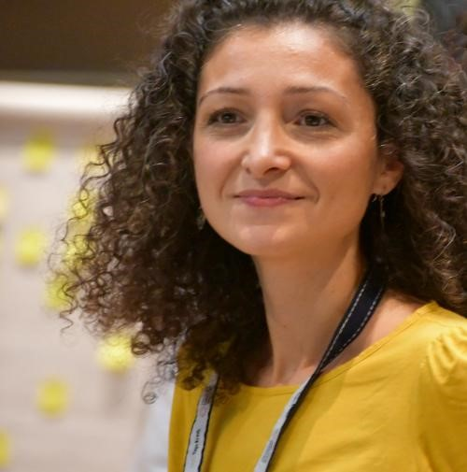

 | Şebnem GÜRÜN ÖZEREN
...
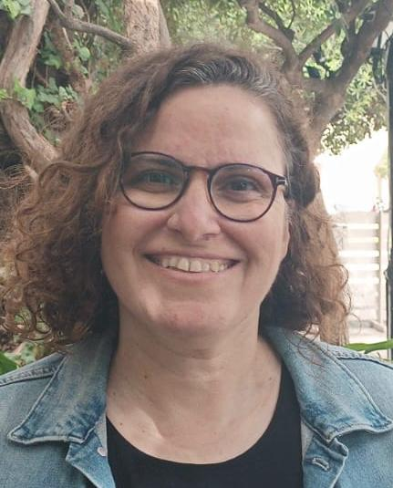

 | Biranda HİNGİNAR ÇOBAN
...

CV Örneği
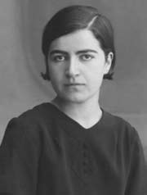
 | 1903'te Safranbolu'nun Akviran köyünde doğdu. Babası ekmekçi ve un taciri Şakir Bey, annesi Cemile Hanım’dır. İlköğrenimine Safranbolu'da başladıktan sonra sekiz yaşında babası ile birlikte İstanbul'a giderek Beyazıt İnas numune Mektebi ile Bezmiâlem Valide Sultan Mektebi'nde okudu. 1923 yılında liseyi bitirip Tıbbiye'ye girdi. 1929'da Tıbbiye’den birincilikle mezun oldu. 8 Şubat 1935 seçimlerinde Cumhuriyet Halk Partisi’nden Edirne milletvekili adayı olarak gösterildi. V. dönem Edirne milletvekili olarak TBMM’ye girdi. Dönem boyunca Sıhhat ve İçtimaî Muavenat Encümeni’nde katiplik görevi yaptı. Ayrıca İş Kanunu’na ek kanun lâyîhası ve Spor Teşkilâtı Kanun Lâyîhası’nı görüşmek üzere kurulan geçici encümenlerde de görev aldı. Milletvekilliğinin yanı sıra hayır işleri ve kültürel faaliyetlerde bulundu; Çocuk Esirgeme Kurumu İdare Heyeti ve Kızılay Genel Merkez’inde çalıştı, Halkevi sosyal kolunda haftada bir poliklinikte görev yaptı. 9 Şubat 1991'de hayatını kaybetti.

Dr. Fatma MEMİK

Sayfa1
...
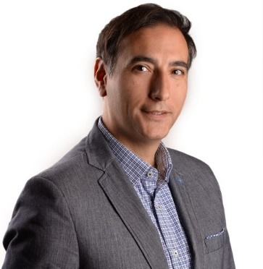
 | 1973 yılında Ankara’da doğmuştur. ODTÜ Siyaset Bilimi ve Kamu Yönetimi bölümünü 1995’te bitirdikten sonra ABD’de Bowling Green State Üniversitesi’nde Organizasyonel Gelişim ve Değişim Yönetimi alanında master yapmıştır. ABD’de insan kaynakları alanında 11 yıl danışman ve yönetici olarak büyük organizasyonel değişim projeleri ve şirket birleşmelerinde çalıştıktan sonra Türkiye’ye dönen Güney, Türkiye’de de ToyotaSa ve Deloitte gibi kurumlarda üst düzey yöneticilik yapmış ve 2012’de insan kaynakları alanında danışmanlık hizmetleri sunan HRSquare firmasını kurmuştur. Aynı zamanda Akıllı İşe Alım ve Analitik İK yönetimi konularında ödül kazanan Peoplise firmasının da kurucu ortağı ve Yönetim Kurulu üyesi olan Güney, YASED, TÜSİAD ve Illinois Eyalet İş ve İstihdam Gelişimi Yönetim Kurulu ve ilgili komitelerinde aktif rol almıştır. Stratejik İK, İşgücü Analitiği, Bireysel Farklılıklar, Kendini Tanıma ve Liderlik alanlarında eğitimler veren Çağatay Güney’in, “Lupo’nun Adı” ve “Lupo’nun Seçimi” isimli tarihi macera romanları yayınlanmıştır. Evli ve bir kız babasıdır.

Çağatay GÜNEY
...

